Invoer
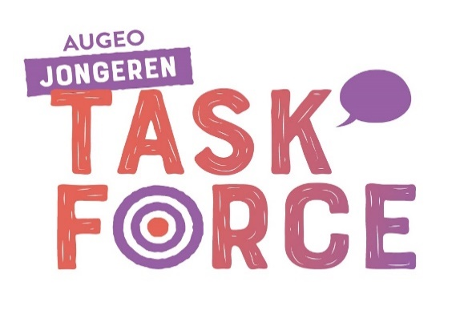
Mijn resultaten
 | Overeenkomst met uw keuze
VVD | 0%
SP | 0%
PvdD | 0%
50PLUS | 0%
PVV | 0%
GroenLinks | 0%
Forum voor Democratie | 0%
D66 | 0%
PvdA | 0%
DENK | 0%
CDA | 0%
ChristenUnie | 0%
SGP | 0%
 | De Jongerentaskforce van Augeo Foundation vindt dat kinderen met liefde en in veiligheid moeten opgroeien. Met de aankomende verkiezingen zijn wij in de partijprogramma’s gedoken. Onze bevinden zijn interactief terug te vinden in deze kieswijzer. Het doel van deze kieswijzer is om je aan het denken te zetten en handvatten voor een discussie te geven, niet om je te overtuigen.

 | Geef bij elke stelling aan of je het onderwerp belangrijk of niet belangrijk vind. Als je alle stellingen hebt beantwoord dan zie je in de grafiek in hoeverre uw antwoorden overeenkomen met de dertien grootste partijen.
 | We hebben ons best gedaan om deze kieswijzer zo zorgvuldig mogelijk op te stellen, echter zijn wij niet aansprakelijk voor een eventuele niet correcte uitkomst.

Voorkomen van wachtlijsten binnen de (specialistische) jeugdzorg en jeugd-ggz |  | Voer hier uw keuze in
Preventieve aandacht voor mentale gezondheid |  | Voer hier uw keuze in
Uithuisgeplaatste kinderen moeten standaard een traumabehandeling krijgen |  | Voer hier uw keuze in
Het seksueel beschadigen (kindermisbruik) van kinderen moet steviger worden aangepakt |  | Voer hier uw keuze in
Kindermishandeling bespreekbaar maken bij professionals, gezinnen en kinderen |  | Voer hier uw keuze in
Tijdige signalering door betere samenwerking tussen instellingen en professionals |  | Voer hier uw keuze in
Vanuit de overheid moet er een belangenbehartiger komen die ervoor zorgt dat er meer aandacht is voor huiselijk geweld en het melden van geweld achter de voordeur laagdrempeliger maakt |  | Voer hier uw keuze in
Meer ondersteuning voor ouders, bijvoorbeeld voor pleegouders of bij een scheiding |  | Voer hier uw keuze in
In het partijprogramma is er specifiek aandacht besteedt aan het thema kindermishandeling |  | Voer hier uw keuze in
Er is één steunfiguur/aanspreekpunt die namens de betrokken instanties het kind langdurig informeert over het proces |  | Voer hier uw keuze in
Achtien jaar is niet het definitieve eindpunt van de jeugdhulp |  | Voer hier uw keuze in
Aandacht voor betekenisvolle participatie van kinderen |  | Voer hier uw keuze in

 | MELDINGEN | U heeft nog niet overal een keuze ingevuld

